FAKTOROVÁ ANALÝZA
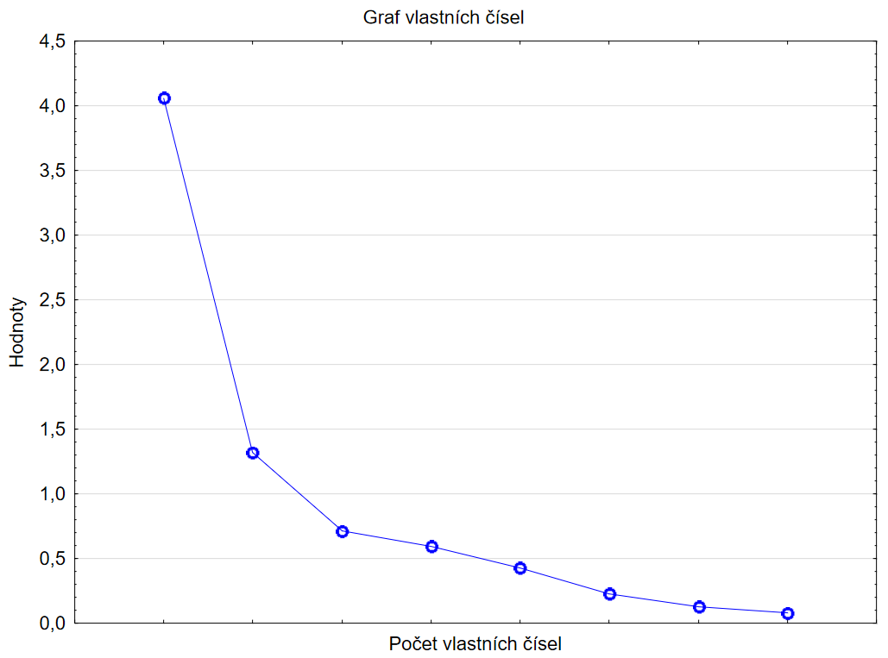
Položka | Faktor1 | Komunalita | Znění položky
1 | -0.024784 | 0.00061426328919 | 1. Než jdu nakupovat, pečlivě plánuji, jaký obchod navštívím.
2 | -0.024846 | 0.00061733432673 | 2. Předem si pečlivě plánuji, kdy půjdu nakupovat.
3 | -0.327975 | 0.10756748089 | 3. Než jdu do obchodu, pečlivě plánuji, co si vezmu na sebe.
4 | -0.441300 | 0.19474537542 | 4. Když vidím zboží ve slevě, těžko odolávám.
5 | -0.299981 | 0.089988412644 | 5. Nechávám se zlákat na akce typu „2+1 zdarma“.
6 | -0.486275 | 0.23646358464 | 6. Stává se mi, že mě překvapí, kolik jsem za nákupy utratil/a.
7 | -0.421393 | 0.17757247901 | 7. Po nákupech mívám výčitky svědomí.
8 | -0.745874 | 0.55632731385 | 8. Když mám špatnou náladu, nákupy mi ji pomohou zvednout.
9 | -0.754629 | 0.56946507037 | 9. Když se cítím ve stresu, nakupování mi přináší úlevu.
10 | -0.623252 | 0.38844347811 | 10. Během nakupování pociťuji intenzivní pocity radosti.
11 | -0.748365 | 0.56004991979 | 11. Nakupování mi pomáhá zapomenout na mé problémy.
12 | -0.288767 | 0.083386639913 | 12. Nakupuji pouze zboží, které jsem si naplánoval/a koupit.
13 | -0.156106 | 0.024369044965 | 13. Nakupuji na splátky.
14 | -0.310710 | 0.096540671521 | 14. Když si chci koupit něco drahého pro své potěšení, neváhám.
15 | -0.530022 | 0.28092319349 | 15. Ostatním zatajuji, kolik jsem za nákup utratil/a.
16 | -0.063781 | 0.004068002323 | 16. Cena zboží je pro mě důležitá.
17 | -0.367815 | 0.1352880292 | 17. Zboží, které si koupím, poté nepoužívám.
18 | -0.107301 | 0.01151361103 | 18. Nakupuji raději sám než ve společnosti druhých.
19 | -0.367375 | 0.13496439059 | 19. Stává se mi, že nechci, aby mé okolí vědělo, co nového jsem si koupil/a.
20 | -0.623624 | 0.38890747308 | 20. Slýchám od svých blízkých, že to s nakupováním přeháním.
Výkl.roz | 4.041816
Prp.celk | 20%

NORMY CELÝ SOUBOR
 | Četnost lineární | Četnost plošná
1 | 0 | 60
2 | 60 | 68
3 | 129 | 61
4 | 111 | 111
5 | 111 | 111
6 | 91 | 90
7 | 66 | 63
8 | 20 | 33
9 | 24 | 23
 |  |  | M= | 11.162903226 | SD= | 3.8853826508
Celkový hrubý skór všech probandů | Hrubý skór | Četnost | Z-skór lineární | Stanin lineární | Percentil | Z-skór plošná | Stanin plošná | Stanin | Četnost lineární | Četnost plošná
9 | 6 | 60 | -1.33 | 2 | 0% | -3.09 | 1 | 1 | 0 | 60
11 | 7 | 68 | -1.07 | 3 | 10% | -1.29 | 2 | 2 | 60 | 68
13 | 8 | 61 | -0.81 | 3 | 21% | -0.82 | 3 | 3 | 129 | 61
10 | 9 | 47 | -0.56 | 4 | 31% | -0.51 | 4 | 4 | 111 | 111
13 | 10 | 64 | -0.30 | 4 | 38% | -0.30 | 4 | 5 | 111 | 111
14 | 11 | 65 | -0.04 | 5 | 48% | -0.04 | 5 | 6 | 91 | 90
9 | 12 | 46 | 0.22 | 5 | 59% | 0.22 | 5 | 7 | 66 | 63
HS
 | Četnost
6 | 60
7 | 68
8 | 61
9 | 47
10 | 64
11 | 65
12 | 46
13 | 43
14 | 47
15 | 36
16 | 27
17 | 16
18 | 13
19 | 4
20 | 8
21 | 3
22 | 5
23 | 5
24 | 2
8 | 13 | 43 | 0.47 | 6 | 66% | 0.42 | 6 | 8 | 20 | 33
17 | 14 | 47 | 0.73 | 6 | 73% | 0.62 | 6 | 9 | 24 | 23
17 | 15 | 36 | 0.99 | 7 | 81% | 0.87 | 7
14 | 16 | 27 | 1.24 | 7 | 87% | 1.11 | 7
12 | 17 | 16 | 1.50 | 8 | 91% | 1.33 | 8
14 | 18 | 13 | 1.76 | 9 | 94% | 1.51 | 8
17 | 19 | 4 | 2.02 | 9 | 96% | 1.71 | 8
11 | 20 | 8 | 2.27 | 10 | 96% | 1.77 | 9
11 | 21 | 3 | 2.53 | 10 | 98% | 1.96 | 9
10 | 22 | 5 | 2.79 | 11 | 98% | 2.05 | 9
6 | 23 | 5 | 3.05 | 11 | 99% | 2.26 | 9
12 | 24 | 2 | 3.30 | 9 | 100% | 2.65 | 9
7
11
13 |  |  | ŽENY | MUŽI
11 |  | STANIN | Celková škála | Celková škála
6 |  | 1 | 6 | 6
7 |  | 2 | 7 | -
6 |  | 3 | 8 | 7
9 |  | 4 | 9-10 | 8
10 |  | 5 | 11-12 | 9
11 |  | 6 | 13-14 | 10-12
10 |  | 7 | 15-16 | 13-14
15 |  | 8 | 17-20 | 15-17
8 |  | 9 | 21-24 | 18-20
6
9
11
9
11
8
7
14
7
7
9
8
12
8
13
11
12
10
7
16
13
10
10
6
8
10
10
9
8
15
10
9
13
14
8
7
9
14
9
15
11
12
9
15
14
12
6
19
7
11
7
7
8
10
7
23
8
6
21
9
6
16
6
16
7
6
12
11
16
11
11
7
8
18
18
11
14
12
9
8
11
14
9
6
23
8
13
12
10
15
13
15
7
6
13
11
10
6
12
6
12
11
10
11
14
13
20
7
10
14
16
7
7
7
11
6
12
7
9
15
11
9
16
9
10
14
10
6
16
7
12
14
6
8
8
11
16
13
10
11
23
21
13
13
14
7
7
8
7
8
14
6
7
8
17
18
14
8
12
7
16
22
8
15
6
6
16
10
7
14
6
15
10
9
15
20
13
9
12
10
8
8
11
10
10
12
6
18
8
15
10
7
6
6
10
14
22
15
8
14
10
14
8
11
11
7
9
13
10
6
24
13
15
14
6
6
14
22
16
12
20
8
10
12
16
12
18
20
20
10
9
12
16
13
10
10
6
10
6
9
11
12
13
14
16
7
11
11
16
6
13
13
6
19
7
10
8
15
13
8
7
18
6
23
10
10
15
7
14
11
6
11
6
13
12
17
17
8
10
11
15
11
8
10
10
10
7
8
11
22
9
16
7
10
6
6
8
8
10
18
7
11
14
13
17
10
20
8
9
14
18
14
7
7
11
14
8
7
22
10
8
15
9
24
8
8
18
10
9
7
11
6
7
8
12
17
16
14
8
8
14
7
8
13
13
11
9
10
11
9
12
17
8
8
7
11
11
15
7
20
7
14
7
16
9
10
10
15
6
12
7
15
11
18
13
13
10
15
11
7
16
14
11
12
9
8
6
11
12
16
12
12
8
6
10
7
12
7
6
9
9
6
9
11
7
13
7
6
15
11
6
8
10
7
8
9
13
8
6
9
11
11
10
16
12
9
12
15
23
15
9
7
6
17
11
8
14
11
15
12
10
10
19
10
14
8
7
14
7
18
9
7
7
7
7
17
15
11
12
6
8
13
6
16
10
14
11
15
12
10
10
8
11
11
9
6
8
10
14
13
13
15
8
11
15
7
7
17
8
12
11
6
15
14
10
9
13
17
16
17
10
17
12
9
15
19
13
14
16
13
14
7
12
8
17
9
14
9
18
14
12
10
15
11
10
14
13
21
7
6
12
7
16
11
13
9
12
12
15
11
9
16
14
11
7
16
7
11
12
10
15
13
15
11
6
12
6
8
9
14
12
6
13
6
13
14
13
6
8
7
6
13
7
6
12
8
11
18
11
6
14
6
15
20
8
9
13
10

NORMY MUŽI
HS muži
 | Četnost
6 | 23
7 | 20
8 | 14
9 | 11
10 | 5
11 | 12
12 | 8
13 | 5
14 | 7
15 | 1
16 | 1
17 | 1
18 | 1
19 | 2
20 | 1
21 | 0
22 | 0
23 | 0
24 | 0
 | 0
 | 0
 | 0
 | 0
 | 0
 | 0
 |  |  | M= | 9.4107142857 | SD= | 3.3058876537
Celkový hrubý skór všech probandů | Hrubý skór | Četnost | Z-skór lineární | Stanin lineární | Percentil | Z-skór plošná | Stanin plošná | Stanin | Četnost lineární | Četnost plošná
13 | 6 | 23 | -1.03 | 3 | 1% | -2.41 | 1 | 1 | 0 | 23
9 | 7 | 20 | -0.73 | 4 | 21% | -0.80 | 3 | 2 | 0 | 0
11 | 8 | 14 | -0.43 | 4 | 39% | -0.28 | 4 | 3 | 23 | 20
7 | 9 | 11 | -0.12 | 5 | 51% | 0.03 | 5 | 4 | 34 | 14
11 | 10 | 5 | 0.18 | 5 | 61% | 0.28 | 6 | 5 | 16 | 11
7 | 11 | 12 | 0.48 | 6 | 65% | 0.40 | 6 | 6 | 12 | 25
13 | 12 | 8 | 0.78 | 7 | 76% | 0.71 | 6 | 7 | 13 | 12
6 | 13 | 5 | 1.09 | 7 | 83% | 0.96 | 7 | 8 | 8 | 3
9 | 14 | 7 | 1.39 | 8 | 88% | 1.16 | 7 | 9 | 1 | 3
8 | 15 | 1 | 1.69 | 8 | 94% | 1.54 | 8
12 | 16 | 1 | 1.99 | 9 | 95% | 1.61 | 8
6 | 17 | 1 | 2.30 | 10 | 96% | 1.70 | 8
19 | 18 | 1 | 2.60 | 10 | 96% | 1.80 | 9
7 | 19 | 2 | 2.90 | 11 | 97% | 1.93 | 9
8 | 20 | 1 | 3.20 | 11 | 99% | 2.37 | 10
8 | 21 | 0 | 3.51 | 12 | #N/A | #N/A | #N/A
9 | 22 | 0 | 3.81 | 13 | #N/A | #N/A | #N/A
6 | 23 | 0 | 4.11 | 13 | #N/A | #N/A | #N/A
9 | 24 | 0 | 4.41 | 9 | #N/A | #N/A | #N/A
6 |  | 0 | -2.85 | 9 | #N/A | #N/A | 9
10 |  | 0 | -2.85 | 9 | #N/A | #N/A | 9
7 |  | 0 | -2.85 | 9 | #N/A | #N/A | 9
6 |  | 0 | -2.85 | 9 | #N/A | #N/A | 9
6 |  | 0 | -2.85 | 9 | #N/A | #N/A | 9
12 |  | 0 | -2.85 | 9 | #N/A | #N/A | 9
14
7
9
14
7
14
8
10
9
6
15
6
14
13
6
6
12
6
6
19
8
6
6
11
10
6
8
7
8
18
7
8
7
8
11
6
8
12
16
7
11
8
7
7
9
10
7
8
6
12
12
10
7
6
9
9
6
7
7
8
7
9
6
11
7
7
7
11
12
6
11
17
11
13
13
12
14
11
11
6
14
8
11
6
14
20
9

NORMY ŽENY
HS ženy
 | Četnost
6 | 37
7 | 48
8 | 47
9 | 36
10 | 59
11 | 53
12 | 38
13 | 38
14 | 40
15 | 35
16 | 26
17 | 15
18 | 12
19 | 2
20 | 7
21 | 3
22 | 5
23 | 5
24 | 2
 |  |  | M= | 11.549212598 | SD= | 3.9000757806
Celkový hrubý skór všech probandů | Hrubý skór | Četnost | Z-skór lineární | Stanin lineární | Percentil | Z-skór plošná | Stanin plošná | Stanin | Četnost lineární | Četnost plošná
9 | 6 | 37 | -1.42 | 2 | 0% | -3.09 | 1 | 1 | 0 | 37
11 | 7 | 48 | -1.17 | 3 | 7% | -1.45 | 2 | 2 | 37 | 48
10 | 8 | 47 | -0.91 | 3 | 17% | -0.96 | 3 | 3 | 95 | 47
13 | 9 | 36 | -0.65 | 4 | 26% | -0.64 | 4 | 4 | 95 | 95
14 | 10 | 59 | -0.40 | 4 | 33% | -0.43 | 4 | 5 | 91 | 91
8 | 11 | 53 | -0.14 | 5 | 45% | -0.13 | 5 | 6 | 78 | 78
17 | 12 | 38 | 0.12 | 5 | 55% | 0.13 | 5 | 7 | 61 | 61
17 | 13 | 38 | 0.37 | 6 | 63% | 0.32 | 6 | 8 | 27 | 36
14 | 14 | 40 | 0.63 | 6 | 70% | 0.53 | 6 | 9 | 11 | 15
12 | 15 | 35 | 0.88 | 7 | 78% | 0.77 | 7
14 | 16 | 26 | 1.14 | 7 | 85% | 1.03 | 7
17 | 17 | 15 | 1.40 | 8 | 90% | 1.28 | 8
11 | 18 | 12 | 1.65 | 8 | 93% | 1.47 | 8
10 | 19 | 2 | 1.91 | 9 | 95% | 1.66 | 8
6 | 20 | 7 | 2.17 | 9 | 96% | 1.71 | 8
12 | 21 | 3 | 2.42 | 10 | 97% | 1.88 | 9
11 | 22 | 5 | 2.68 | 10 | 98% | 1.98 | 9
13 | 23 | 5 | 2.94 | 11 | 99% | 2.20 | 9
11 | 24 | 2 | 3.19 | 9 | 100% | 2.65 | 9
6
7
6
9
10
11
10
15
8
6
9
11
9
8
7
14
7
9
8
12
8
13
11
12
10
7
16
10
10
8
10
10
15
10
9
13
14
8
7
9
14
9
15
11
12
9
15
14
7
11
7
10
7
23
6
21
6
16
6
16
7
12
11
16
11
11
7
8
18
18
11
14
12
8
11
14
9
23
8
13
12
15
13
15
13
11
10
6
12
11
10
11
14
13
20
7
10
16
7
7
11
6
12
7
9
15
11
16
9
10
10
6
16
12
14
6
8
8
11
16
13
10
11
23
21
13
13
14
7
7
8
7
8
6
7
8
17
18
14
8
12
7
16
22
15
6
6
16
7
14
6
15
10
15
20
13
9
12
10
8
8
11
10
10
12
18
8
10
7
6
10
22
15
8
14
10
14
8
11
11
7
9
10
6
24
13
15
14
6
14
22
16
12
20
8
10
12
16
12
18
20
20
10
9
12
16
13
10
10
6
10
9
11
13
14
16
7
11
11
16
13
13
7
10
8
15
13
7
18
23
10
10
15
7
14
11
6
13
12
17
17
8
10
11
15
11
8
10
10
7
8
11
22
9
16
7
10
6
8
10
18
11
14
13
17
10
20
9
14
14
7
11
14
22
10
8
15
9
24
8
18
10
9
7
7
17
14
8
8
14
8
13
13
11
9
10
9
12
17
8
11
11
15
7
20
7
14
16
10
15
6
12
7
15
11
18
13
13
10
15
11
16
14
11
12
9
11
16
12
8
6
7
12
9
11
13
6
15
11
6
10
8
13
8
6
9
11
11
10
16
12
9
12
15
23
15
9
7
17
8
14
11
15
12
10
10
19
10
14
8
14
7
18
9
7
7
17
15
8
13
6
16
10
14
15
12
10
10
8
11
11
9
6
8
10
14
13
13
15
8
11
15
7
7
8
12
6
15
14
10
9
13
17
16
17
10
17
12
9
15
19
14
16
14
7
8
17
9
14
9
18
12
10
15
11
10
14
13
21
7
6
12
7
16
11
13
9
12
12
15
9
16
14
11
7
16
7
11
12
10
15
13
15
6
12
6
8
9
14
12
6
13
13
13
6
8
7
6
13
7
6
12
11
18
6
15
8
13
10

